关系图
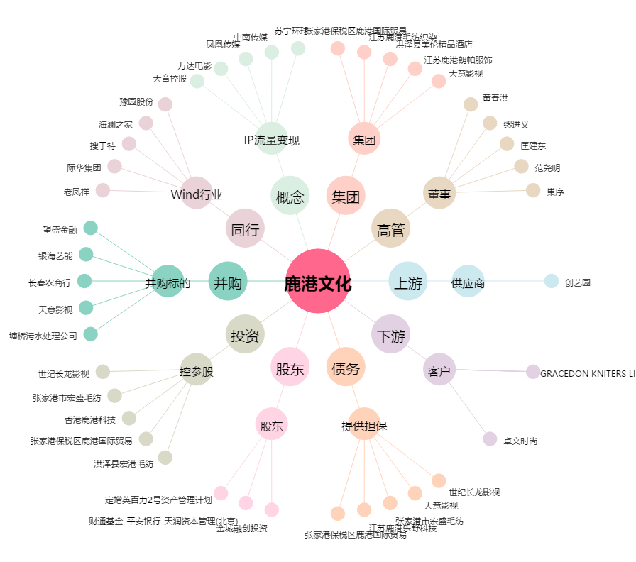
鹿港文化[601599.SH] - 关系概览图

